상품제안서
고투명 L홀더 화일 실크 박 인쇄포함 | 상품코드: F26296

 |  |  |  |  |  |  | 02-412-0044 | www.easy1.co.kr
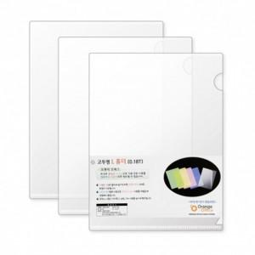

【상세/제작정보】

【인쇄/포장옵션】 | / 포장불가능

【공급단가】 | 수량 | 1,000~ | 2,000~ | 3,000~ | 5,000~ | 10,000~
*VAT별도 | 단가 | 220원 | 210원 | 210원 | 200원 | 190원

【상품 URL】 | http://www.easy1.co.kr/src/goods_detail.php?gdno=26296

